Hakkuutavat 2009-2020
Suomen metsäkeskus
Hakkuutapatilasto 2009-2020
Hakkuutavat metsänkäyttöilmoitusten mukaan

Hakkuuaikomusten pinta-alat
Uudistushakkuut 2009-2020 kaikki omistajaryhmät
 | Kaikki omistajaryhmät
 |  | 2009 | 2010 | 2011 | 2012 | 2013 | 2014 | 2015 | 2016 | 2017 | 2018 | 2019 | 2020
 |  | hehtaaria
 | Hakkuut yhteensä | 454,454 | 723,085 | 589,664 | 641,957 | 707,890 | 716,361 | 611,088 | 621,595 | 656,584 | 755,096 | 692,213 | 707,675

 | Kasvatushakkuut | 334,686 | 529,236 | 450,444 | 487,594 | 527,116 | 526,560 | 446,896 | 449,226 | 478,413 | 548,907 | 542,102 | 544,381
 | - Ensiharvennus | 151,309 | 197,026 | 174,461 | 163,595 | 193,801 | 174,947 | 138,111 | 129,193 | 138,749 | 148,513 | 154,065 | 157,956
 | - Harvennushakkuu | 146,101 | 284,227 | 233,201 | 234,526 | 286,578 | 284,076 | 265,577 | 277,308 | 295,943 | 345,747 | 343,729 | 327,036
 | - Ylispuiden poisto | 37,274 | 47,805 | 37,890 | 39,101 | 39,105 | 36,432 | 31,637 | 31,837 | 32,411 | 28,735 | 23,762 | 24,576
 | - Poimintaluonteinen kasvatushakkuu | 0 | 2 | 0 | 0 | 33 | 3,422 | 3,136 | 6,054 | 7,191 | 17,774 | 12,842 | 15,367
 | - Pienaukkohakkuu | 0 | 0 | 0 | 0 | 12 | 1,530 | 2,035 | 2,305 | 3,260 | 7,234 | 3,379 | 3,940
 | - Muut kasvatushakkuut | 2 | 176 | 4,892 | 50,372 | 7,588 | 26,153 | 6,400 | 2,529 | 858 | 903 | 4,325 | 15,506

 | Uudistushakkuut | 104,933 | 165,486 | 123,941 | 137,607 | 163,648 | 173,642 | 152,049 | 162,112 | 168,602 | 190,344 | 135,577 | 151,960
 | - Avohakkuu | 87,934 | 142,631 | 105,253 | 117,788 | 140,533 | 145,229 | 127,929 | 138,126 | 141,706 | 161,934 | 113,271 | 129,544
 | - Siemenpuuhakkuu | 15,192 | 19,837 | 16,381 | 17,067 | 19,653 | 23,833 | 20,053 | 19,316 | 21,614 | 22,783 | 17,411 | 17,436
 | - Kaistale- ja verhopuuhakkuu | 785 | 1,513 | 978 | 1,403 | 1,698 | 2,310 | 2,005 | 2,132 | 2,191 | 1,960 | 1,648 | 1,788
 | - Suojuspuuhakkuu | 1,022 | 1,505 | 1,328 | 1,350 | 1,763 | 2,269 | 2,063 | 2,538 | 3,091 | 3,666 | 3,248 | 3,192

 | Muut hakkuut | 14,835 | 28,362 | 15,279 | 16,755 | 17,126 | 16,159 | 12,142 | 10,258 | 9,568 | 15,845 | 14,534 | 11,333

 | Lähde: Suomen metsäkeskus, Metsäkeskukselle toimitetut metsänkäyttöilmoitukset

Aikasarjat 2009-2020
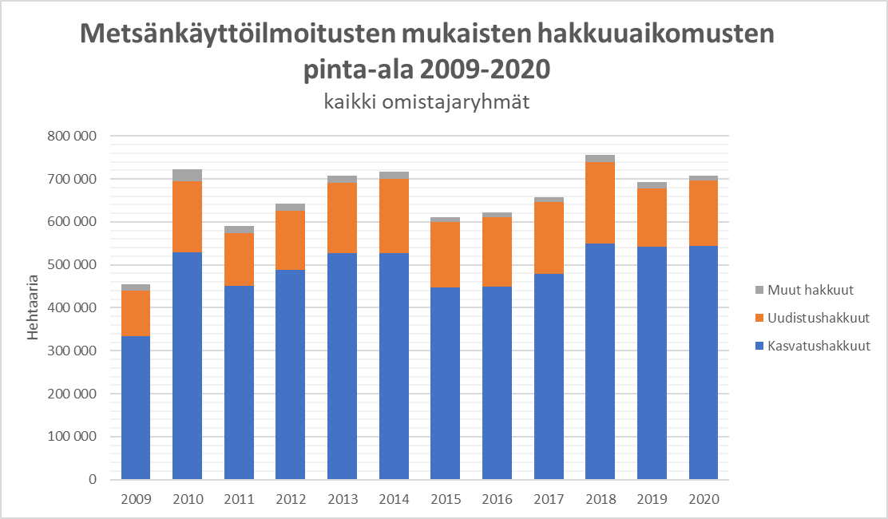
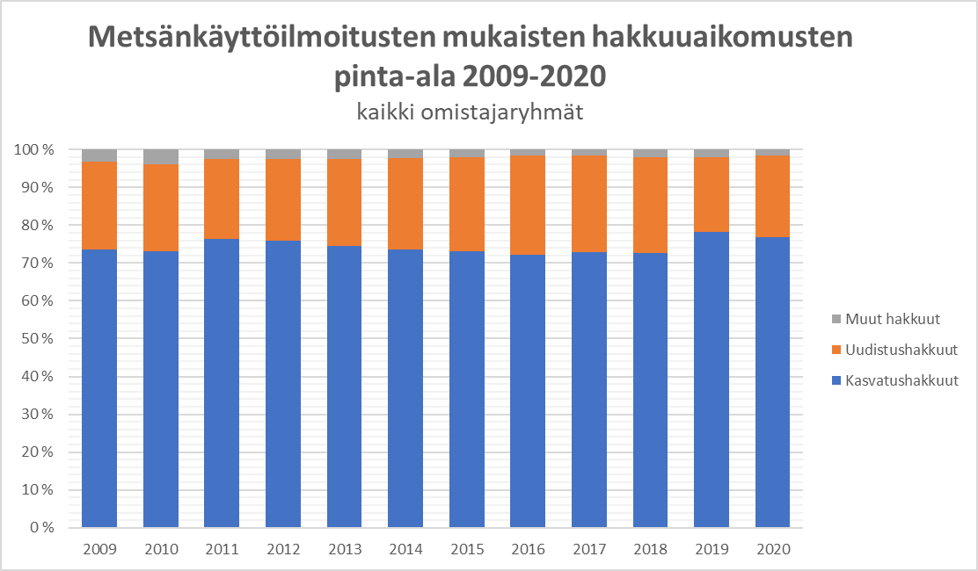
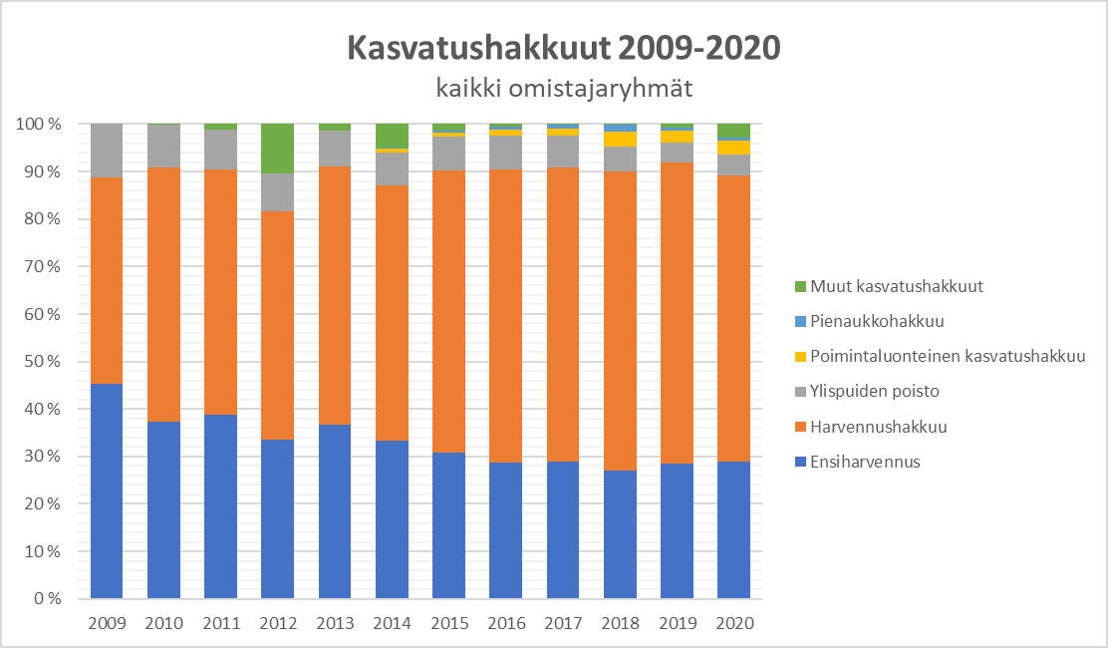
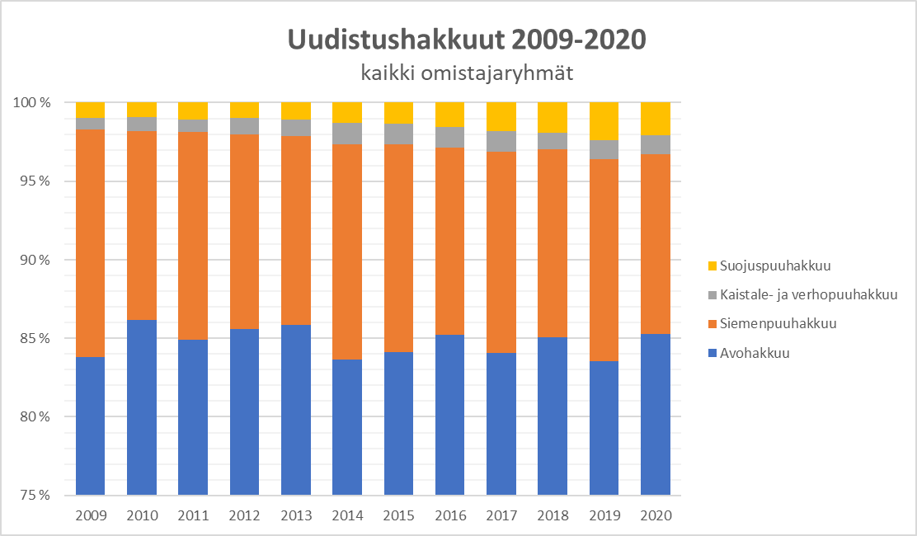
Suomen metsäkeskus

Graafit 2020 maakunnittain
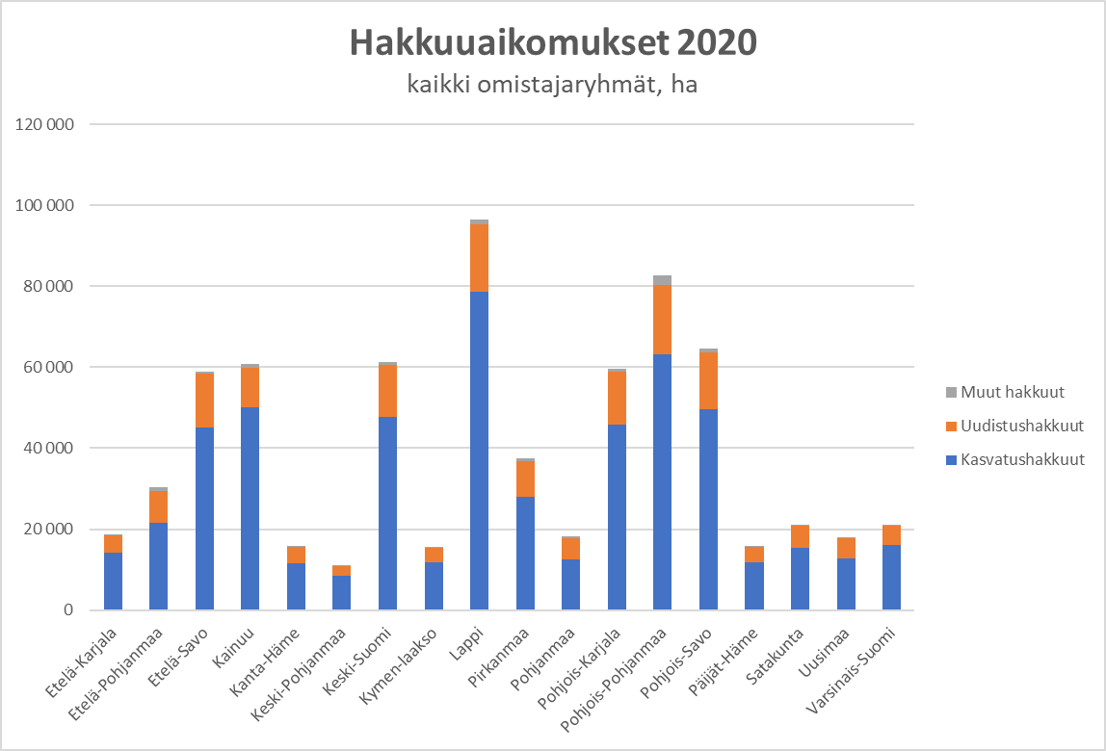
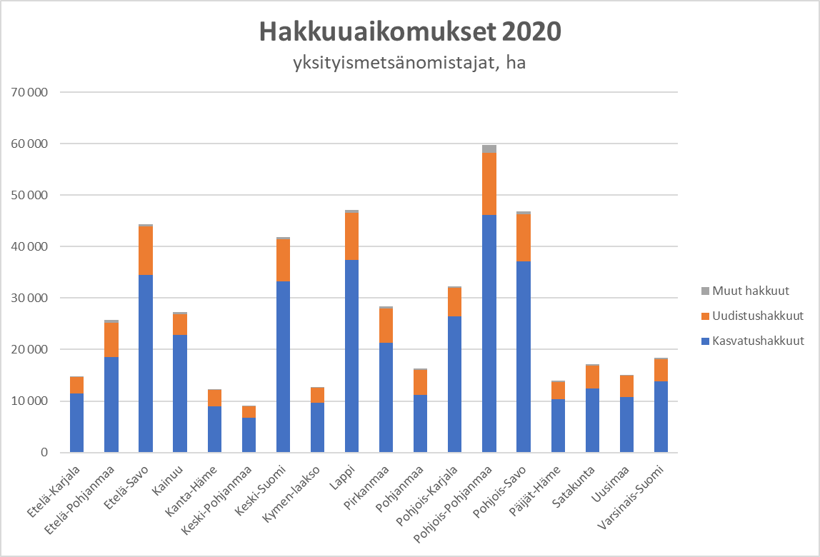
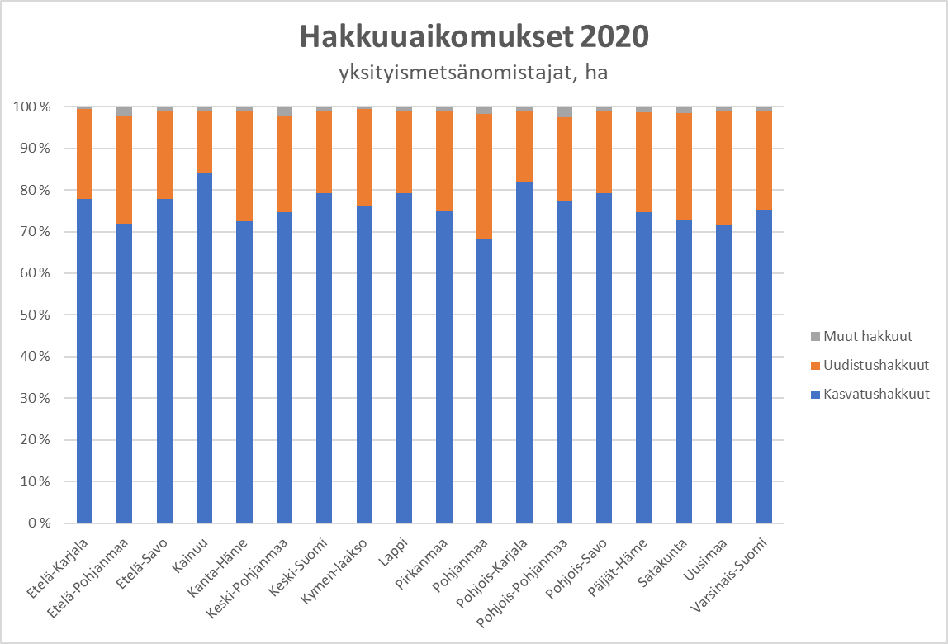
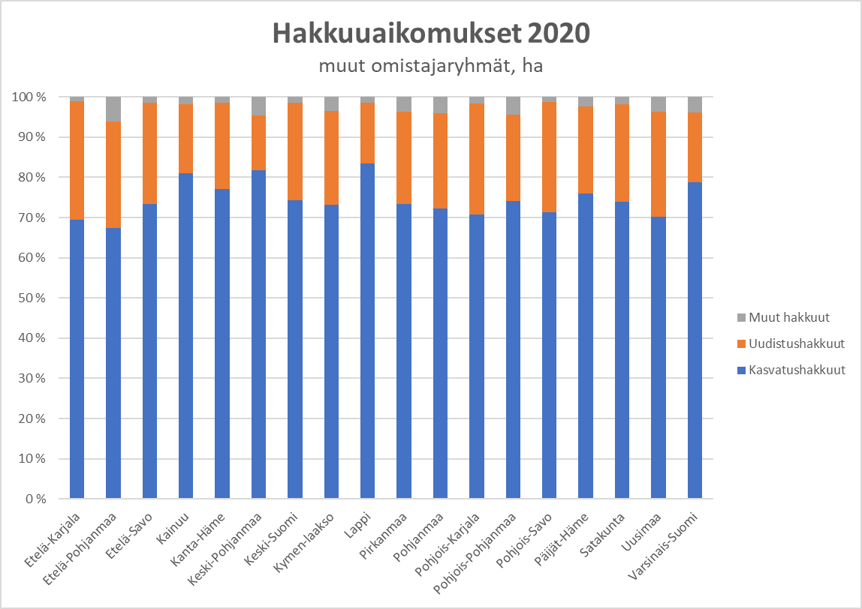
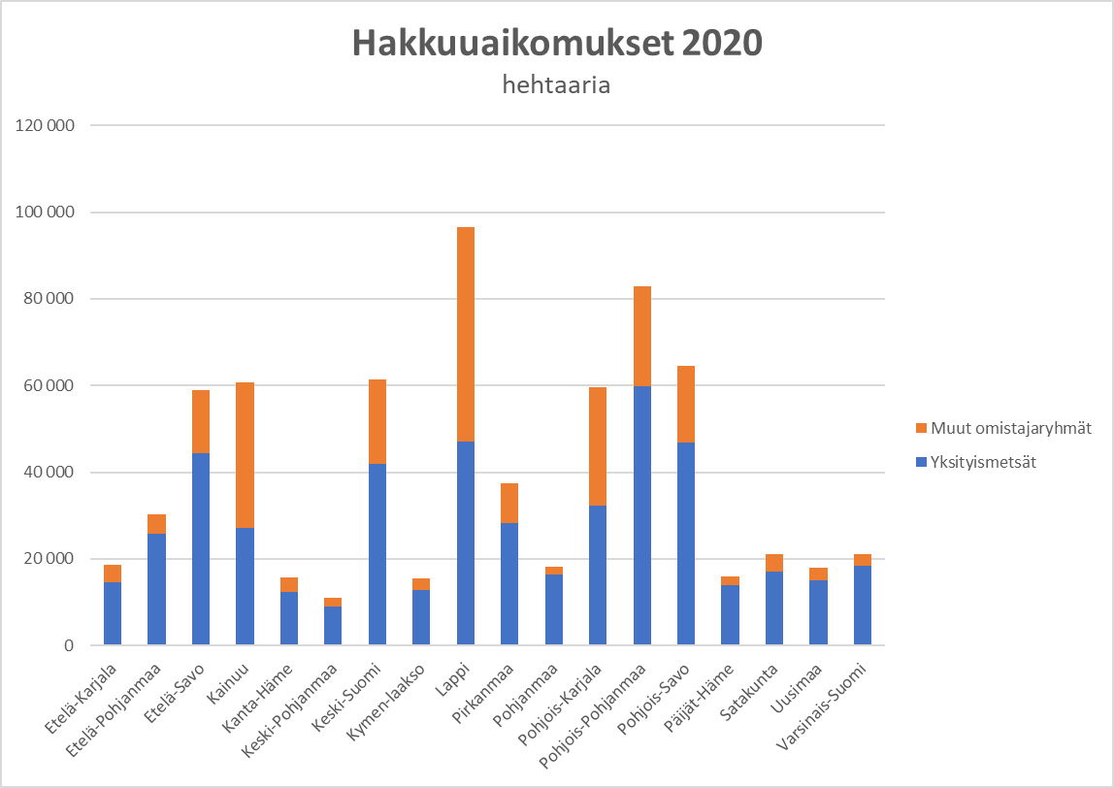
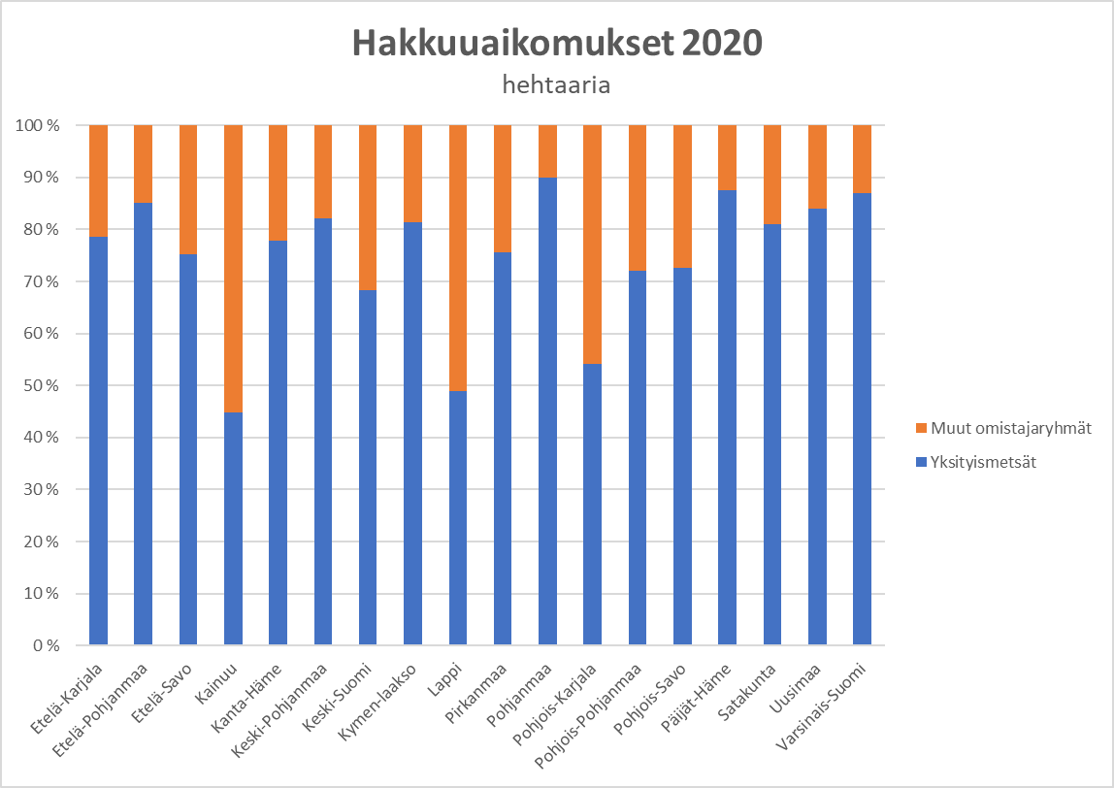
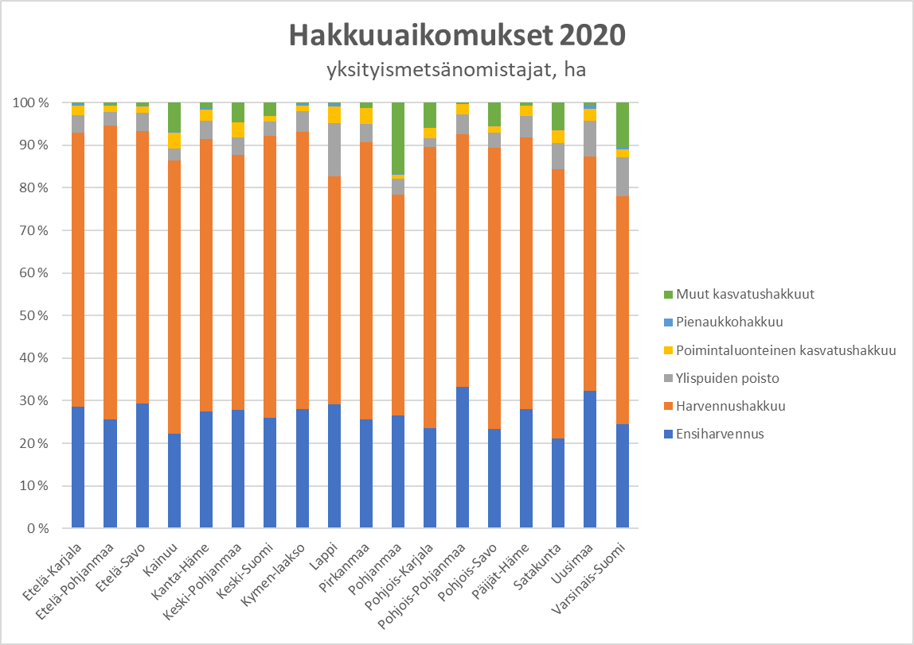
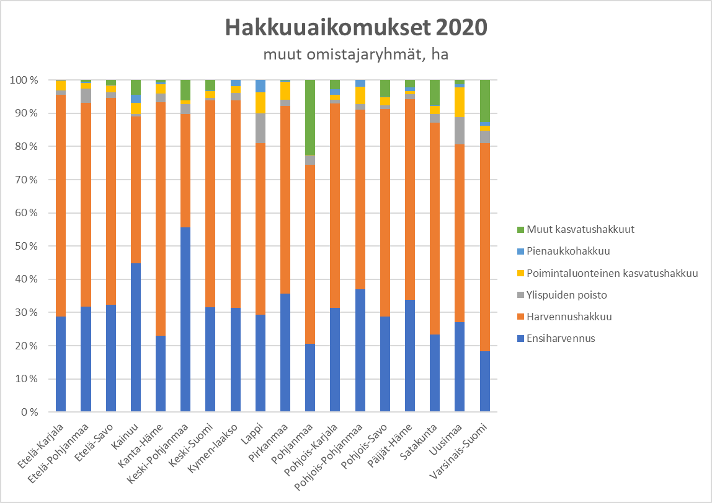
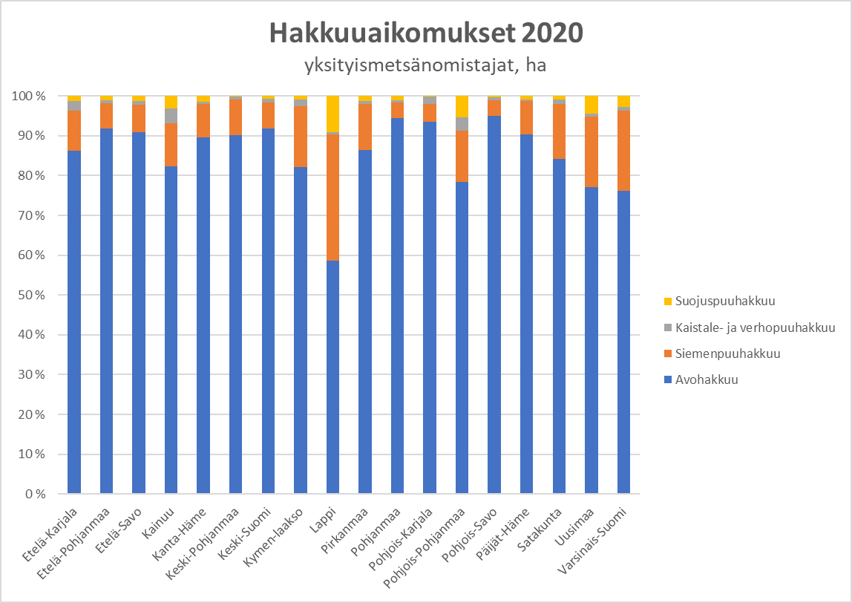
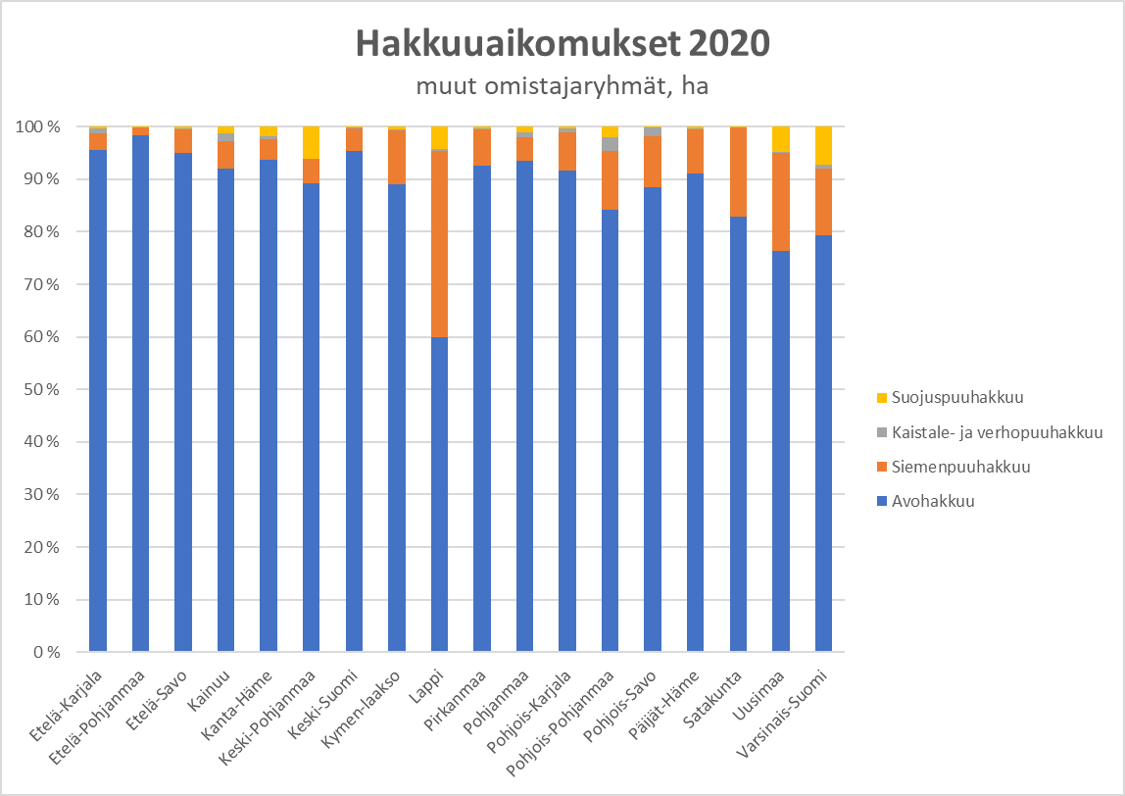
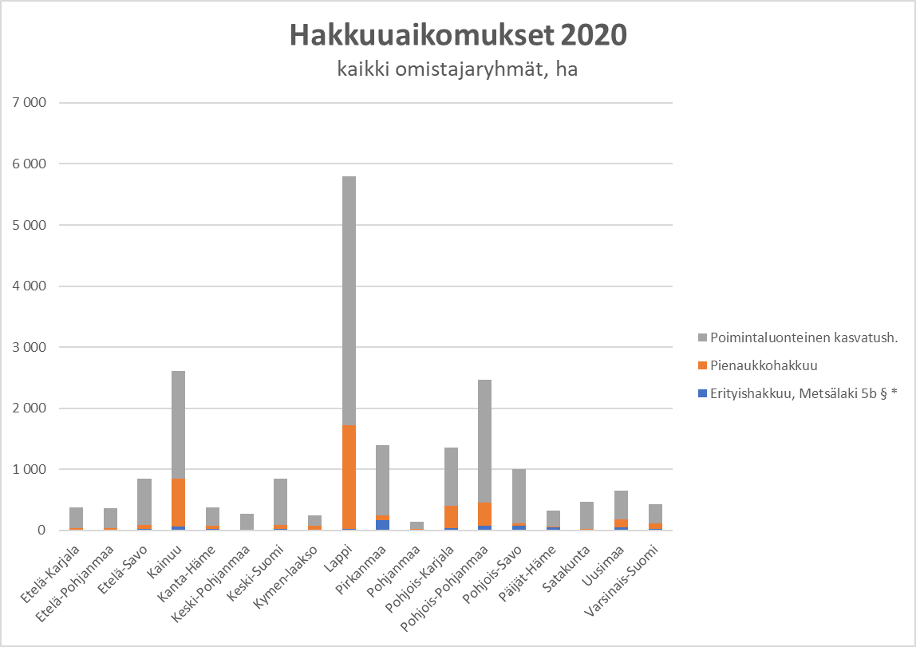
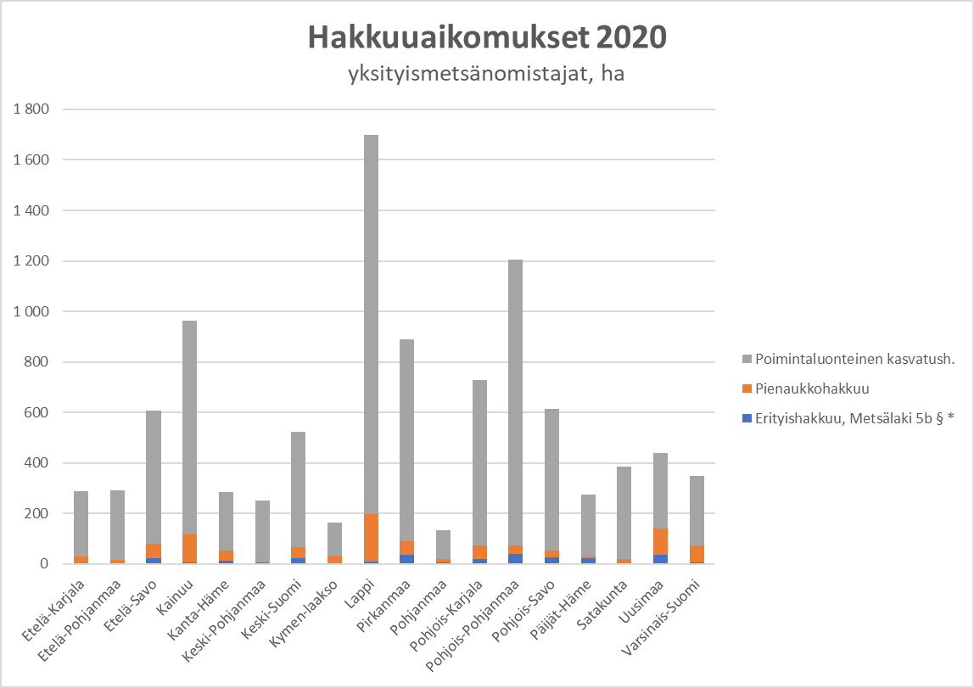
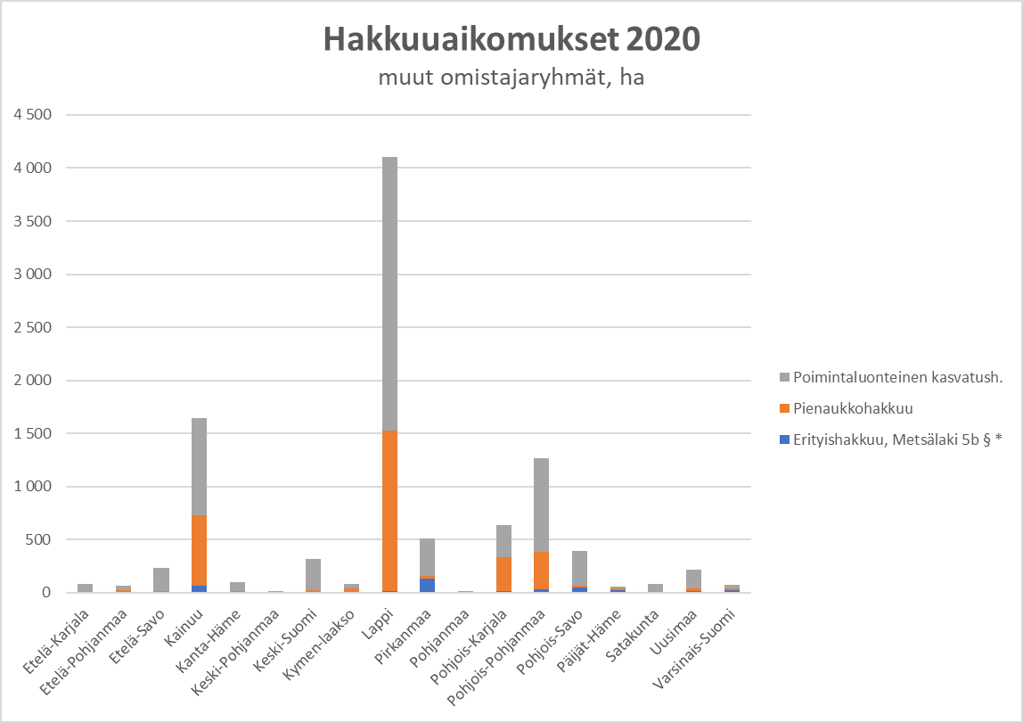
Suomen metsäkeskus

